关系图
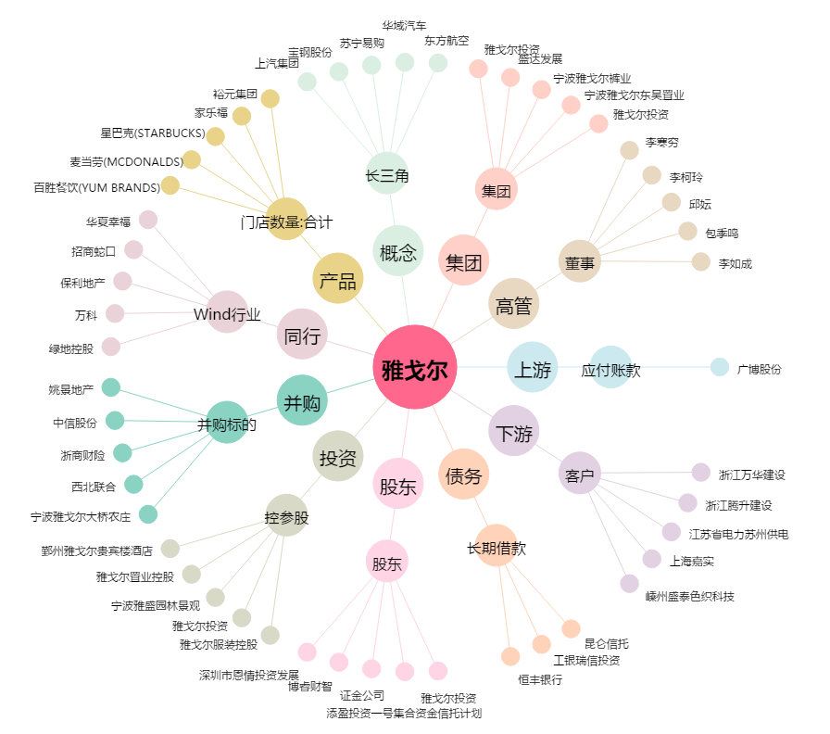
雅戈尔[600177.SH] - 关系概览图

